Réponses au formulaire 1
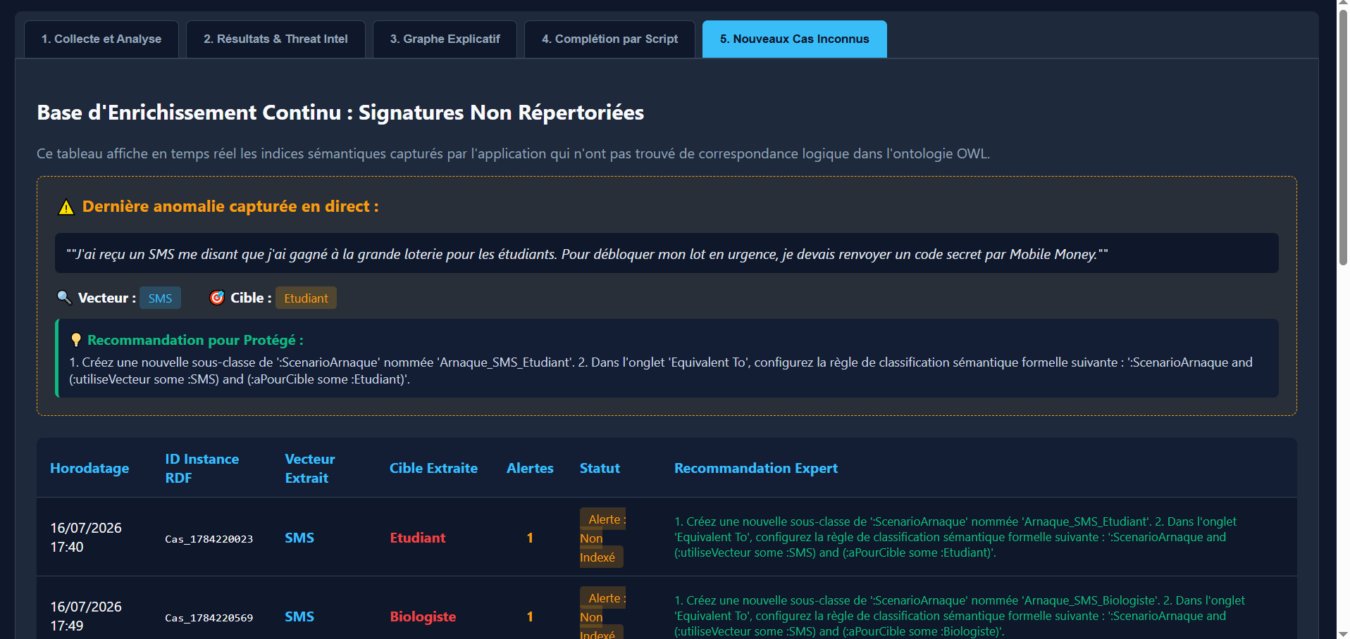
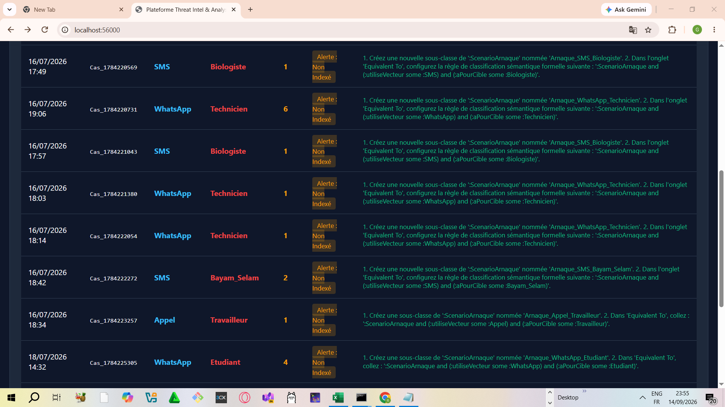
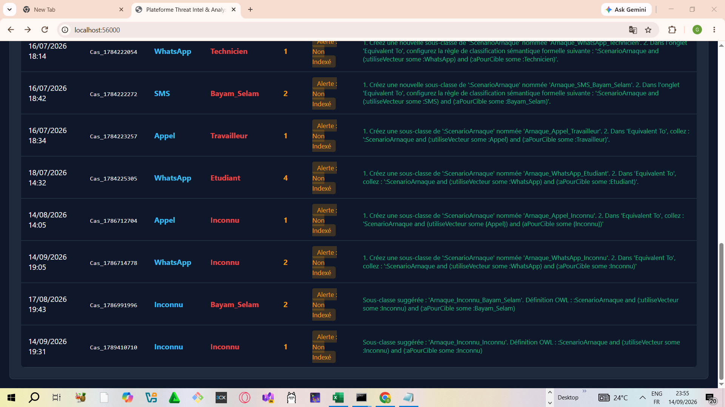
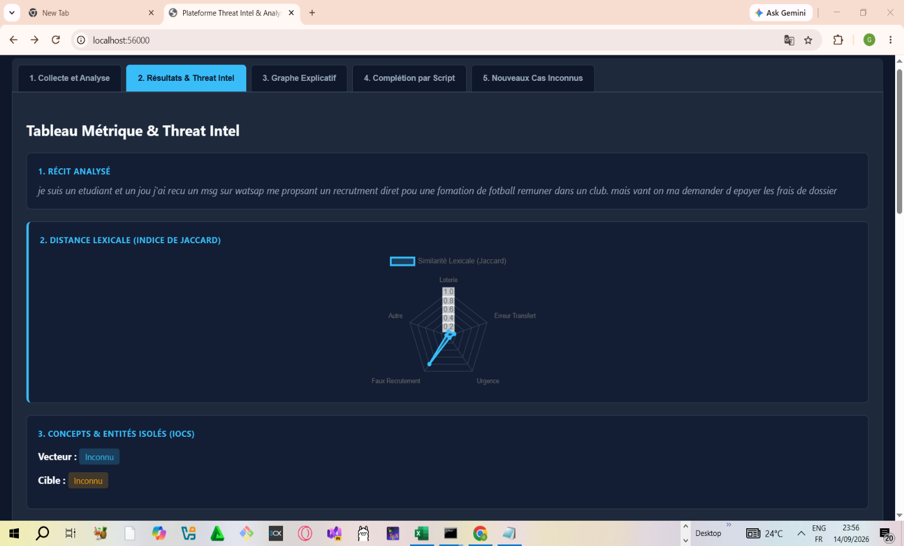
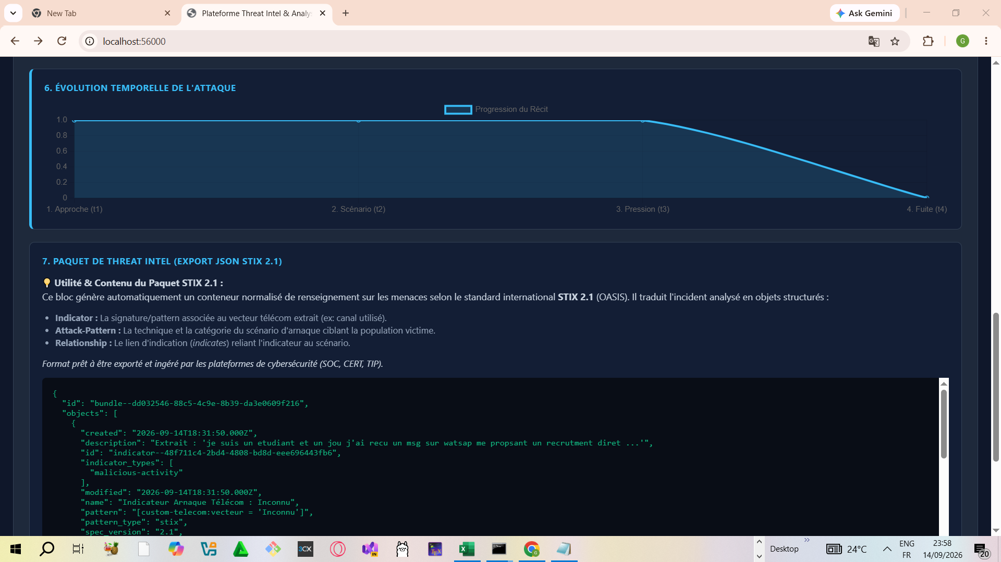
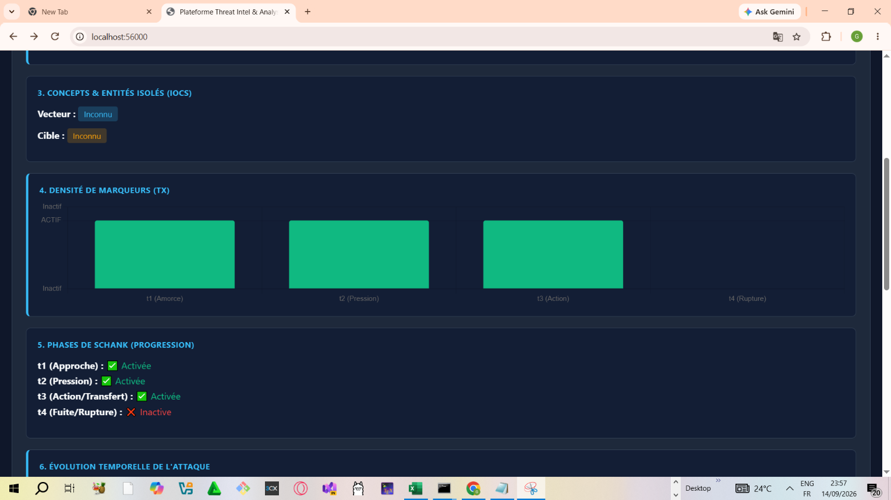
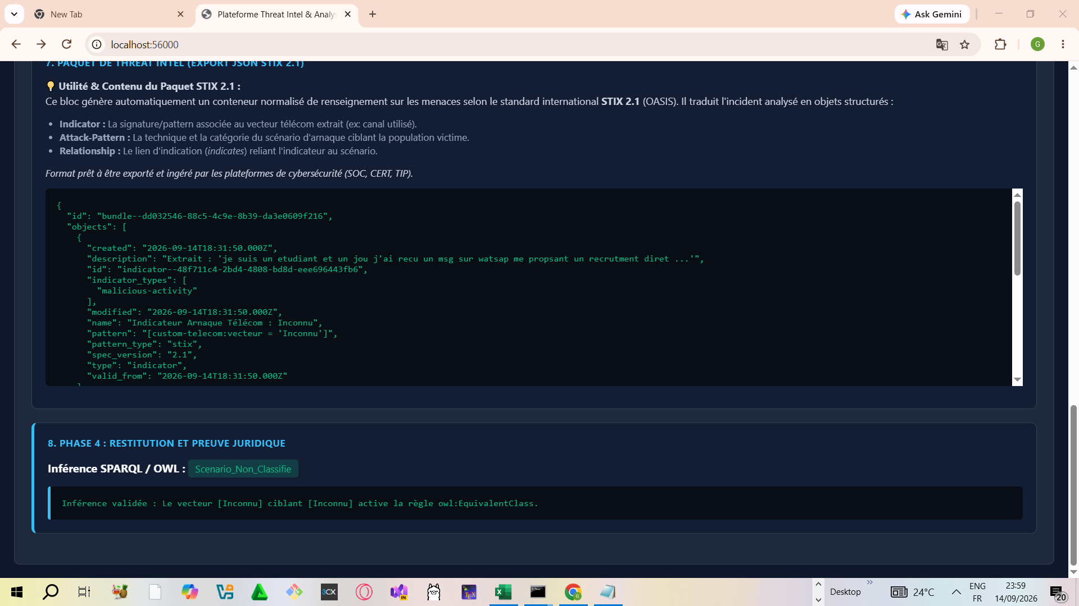
Horodateur | Tranche d’âge | Genre | Activité principale | Utilisez-vous des fonctions d’assistance ? (Ex: lecteur d’écran, assistance vocal...) | Avez-vous été victime d'arnaque mobile money ou un proche ? | Plusieurs personnes ont-elle intervenu ? | Avez vous été contacté ? Si oui, dites comment la (ou les) personne(s) s'est (se sont) présentée(s) (ex: un parent, un agent, un livreur, un service publique...) | Comment la personne vous a contacté ? | Quelle était la langue utilisée lors de l’échange ? | Où étiez-vous au moment des faits ? | De quoi parlait le message ou l’appel ? (ex : colis bloqué, compte bancaire suspect, lot gagné, urgence familiale, amende, offre d’emploi, utiliser un lien, etc. ) | Décrivez en quelques étapes l’échange (Ex : On m’annonce un problème de carte bancaire. On me demande mon code. Je le donne. Je reçois un SMS d’alerte...) | Qu’est-ce qui vous a mis en confiance ? (ex : le numéro semblait réel, la personne connaissait mon nom, urgence, offre alléchante, etc.) | Comment avez-vous réagi ? | Autorisez-vous que vos réponses soit exploitées à des fins académiques ? | Score
6/24/2026 | 18-25 | Homme | Etudiant | Non | oui | njnompimp |  |  |  | Au marche | jnjkmlkm;l, | ml,;l,',',' | l,.[pl.[plp[ | J’ai suivi les instructions | oui
6/26/2026 | 18-25 | Femme | Etudiant | Oui | oui |  | Service public | Appel | Francais | A la maison | Tous ce qui a été dit si dessus | On demande mon code, je donne et reçois un sms d’alerte | Rien | J’ai suivi les instructions |  | 0
6/26/2026 | 26-45 | Homme | Etudiant | Non | oui |  | Comme des personnes qui travaillent chez l'opérateur | Appel | Francais | A l'ecole | Mon identification est expiré. Je dois taper un code sur mon téléphone pour le réinitialiser | - on m'appel par et me demande si c'est bien moi en me donnant mes informations personnelles - j'approuve Mon identité - on me fait savoir que Mon identification chez l'opérateur est expiré et que si à l instant je ne réidentifie pas ma SIM Mon compte sera bloqué. Et on me propose un code à taper si jamais à l instant il n'ya aucun point mobile money à coté | La personnes connaissait Mon Mon et savait réelement que Mon identification était expiré | J'ai ecouté et quand j'ai demandé ou se trouve la personnes pour venir la voir Elle a racroché |  | 0
6/26/2026 | 18-25 | Homme | Etudiant | Oui | oui |  | Un agent, un livreur, un marché | Appel | Francais | A la maison | Colis bloqué, lot gagné | On demande de taper une suite de codes pour entrer en possession de son gain | Offre alléchante | J’ai suivi les instructions |  | 0
6/26/2026 | 26-45 | Homme | Etudiant | Non | oui |  | Comme un cousin | Appel | Francais | A la maison | Envoi d'un colis pour la famille | On m’annonce un problème au niveau du contrôle routier et il faut payer le laisser passer. | La personne s'est presenter avec un nom connu et la personne connaissait mon nom complet. | J’ai raccroché / bloqué |  | 0
6/26/2026 | 26-45 | Homme | Etudiant | Non | oui |  | Un agent | Appel | Francais | A la maison | Lot gagné | On m’as annoncé que j’ai gagné un lot mais pour récupérer, il me fallait recharger mon compte OM | Le numéro est réel et la personne connait mon nom | J’ai raccroché / bloqué |  | 0
6/26/2026 | 18-25 | Femme | Etudiant | Oui | oui |  | Un commerçant | Appel | Francais | Dans la rue | Achat des marchandises | La personne voulait acheter les pagnes | La personne connaissait mon nom et celui de mon ami | J’ai vérifié ailleurs |  | 0
6/26/2026 | 26-45 | Homme | Agent métrologie | Oui | oui |  | Un livreur | Appel | Francais | A la maison | Opportunités d'investissement | On me demande d'investissement pour le transport d'un camion de bois et que mon gain devrait me revenir une fois le colis livré | La personne semblait bien me connaître | J’ai suivi les instructions |  | 0
6/26/2026 | 18-25 | Homme | Etudiant | Non | oui |  | Un agent, un service publique | Appel | Francais | A la maison | Bloquage de sim et identification, simulation de faux transfert d'argent dans mon MOMO | On m'annonce que ma sim va être bloquée si je ne l'identifie pas. On me demande de taper certains codes USSD et a la fin de taper mon code. Une autre fois, c'était un soit disant docteur qui me fait savoir qu'il m'a transféré de l'argent que je verifie mon compte. Et si je le faisais mon compte devait être vidée. | Il connaissait mon nom | J’ai raccroché / bloqué |  | 0
6/26/2026 | 26-45 | Homme | Entrepreneur | Non | Non |  | Non | Nan | Francais | Nan | Nan | Nan | Nan | J’ai suivi les instructions |  | 0
6/26/2026 | 26-45 | Femme | Etudiant | Oui | oui |  | en tant que agent de Orange | Appel | Francais | à mon lieu de commerce | CNI qui va bientot expirer ayant pour pour conséquence le bloquage de mon compte OM | On m'annonce un problème de CNI qui va bientot expirer et que mon compte OM sera bloqué eg que pour résoudre le problème je dois transférer la somme que jai dans mon OM vers MOMO. puis on me demande de taper une suite de codes USSD pour y parvenir. Ensuite je reçois un SMS disant qu'un montant à été débité de mon compte. Seulement il restait encore une petite somme et la personne persistait avec les codes a taper. puis les soupçons on commencé seulement javais déjà perdu une grande partie de mon compte. | sa présentation en tant que agent et l'urgence | J’ai suivi les instructions |  | 0
6/26/2026 | 18-25 | Homme | Etudiant | Non | oui |  | Oui, pas une persont prétendant travailler chez MTN. Renouvellant les cartes SIM. | Appel | Francais | A la maison | Renouvellement de la SIM | Elle me signale que mon compte doit être renouveller le plus tôt possible, ou il sera bloquer par la maison MTN. Puis il me demande de suivre des procédures étant dans l'application "téléphone": taper plusieurs codes. | Un numéro normale, mais inconnu. | J’ai raccroché / bloqué |  | 0
6/26/2026 | 26-45 | Femme | Etudiant | Oui | oui |  | Comme les agents mtn | Appel | Francais | A la maison | Compte bancaire bloqué | On m'annonce que l'on compte momo sera bloqué si je ne suis pas les instructions | Le numéro semblait réel | J’ai raccroché / bloqué |  | 0
6/26/2026 | 18-25 | Homme | Développeur | Oui | Non |  | Un inconnu | Appel | Francais | Dans la rue | Lot gagné | On m'appelle en me disant mon nom entier, puis on m'annonce que j'ai gagné le mais pour entrer en possession de solo, je dois taper une succession de code | Le numéro semblait réel | J’ai raccroché / bloqué |  | 0
6/26/2026 | 26-45 | Homme | Etudiant | Oui | oui |  | Service clients Orange Cameroun | Appel | Francais | A la maison | Compte bloqué | J'ai toutes suite raccroché | Mon expérience | J’ai raccroché / bloqué |  | 0
6/26/2026 | 18-25 | Homme | Etudiant | Oui | oui |  | un agent opérateur | Appel | Francais | A la maison | opération de correction de problèmes sur le compte | j'ai juste suivi les étapes, composé le code qu'il donnait | la procédure semblait correcte | J’ai suivi les instructions |  | 0
6/26/2026 | 26-45 | Homme | Etudiant | Oui | oui |  | Un agent | Appel | Francais | A la maison | Colis bloqué | Les colis sont bloqués au port de Douala et besoin d'argent pour l'expédition | La personne connaissait le nom | J’ai raccroché / bloqué |  | 0
6/26/2026 | 18-25 | Homme | Etudiant | Non | Non |  | La personne se fait passer pour un agent de service OM | Appel | Francais | A la maison | lot gagné | Je reçois un appel et on me dit que j'ai gagné un lot et je dois composer les codes | Rien | J’ai raccroché / bloqué |  | 0
6/26/2026 | 18-25 | Homme | Etudiant | Oui | Non |  | Un agent | Appel | Francais | A la maison | Lot | Lot gagne | Offre alléchante | J’ai raccroché / bloqué |  | 0
6/26/2026 | 18-25 | Homme | Etudiant | Non | Non |  | Non | Appel | Francais | Dans la rue | Colis bloqué | Le conducteur avait un problème avec sa voiture | Rien | J’ai raccroché / bloqué |  | 0
6/27/2026 | 18-25 | Homme | Etudiant | Oui | oui |  | La personne à appeler mon frère et s'est présenté comme un agent Orange Money | Appel | Francais | A la maison | La personne disait à mon frère que son compte OM était bloqué, qu'il fallait qu'il lui communique son mot de passe. Il lui avait donné toute une série de code à taper mais arriver là où il fallait taper le code secret mon frère à refuser et lui a fait perdre du temps pour rien. Quand il a constaté que mon frère refuse catégoriquement ils se sont insultés | Code secret | La personne connaissait le nom complet de mon frère | J’ai suivi les instructions |  | 0
6/27/2026 | 18-25 | Homme | Etudiant | Oui | oui |  | Un agent | Whatsapp | Francais | A la maison | Investissement et gagner argent pour être librement financièrement | Autre système | Le revenus était réel | J’ai suivi les instructions |  | 0
6/27/2026 | 26-45 | Homme | Etudiant | Oui | oui |  | Un agent | Appel | Francais | A la maison | Colis bloqué | On me demande mon code | Le numéro semblait réel | J’ai vérifié ailleurs |  | 0
6/27/2026 | 26-45 | Homme | Etudiant | Non | Non |  | agent | Appel | Francais | A la maison | Dossier pour un emploi | On m’anonce que mon dossier devant lui, | J’ai pas déposé de dossier pour l’emploi | Je me suis bien moqué de lui, il a fini par raccrocher |  | 0
6/27/2026 | 26-45 | Homme | Commerçant | Non | oui |  | Un agent orange | Appel | Francais | Au marche | Lot gagné et offre d'emploi | Je reçois un SMS d'alerte | Offre alléchante | J’ai raccroché / bloqué |  | 0
6/27/2026 | 18-25 | Femme | Entrepreneur | Non | oui |  | Service publique | Appel | Francais | A la maison | Colis bloqué | On me demande de taper un code pour libérer le colis | Il connaissait certaines informations | J’ai raccroché / bloqué |  | 0
6/27/2026 | 26-45 | Homme | Etudiant | Non | oui |  | Un livreur | Appel | Francais | A la maison | Urgence familiale | Un malade hospitalisé à l'hôpital et un faux message mobile money en disant qu'il voulait bien traiter le malade et qu'il à tromper le numéro. | La personne connaissait mon nom | J’ai vérifié ailleurs |  | 0
6/28/2026 | 26-45 | Homme | Etudiant | Non | oui |  | Un ami et agent | Appel | Francais | A la maison | Compte non ajouté et log gagné | Échange et demande.de.code | Rien | Modifier le mot pass de mon compte |  | 0
6/30/2026 | 26-45 | Homme | Biologiste | Non | oui |  | Amie | Whatsapp | Francais | A la maison | Urgence familiale | Elle dit avoir un problème et besoins de prêt urgent | La personne connaissait mon nom | J’ai suivi les instructions |  | 0
6/30/2026 | 26-45 | Homme | Technicien de laboratoire | Non | oui |  | Un agent | Appel | Francais | Au quartier | Bonus offert par Orange | On m'a dit que j'ai gagné l'écran plat, j'envoie mon pour qu'on puisse m'enregistrer | La personne connait mon nom, je ne sais comment il a fait | Je lui ai insulté bande voleur et raccroché |  | 0
6/30/2026 | 26-45 | Homme | Travailleur | Non | oui |  | Comme une personne ayant fait une erreur de transaction | SMS | Francais | A la maison | D'une transaction qui n'avait jamais eu lieu | Je reçois un message d'erreur de transaction, on m'appelle pour vérifier si je peux renvoyer, j'entre mon code et je constate que j'ai approuvé un retrait de mon compte | Urgence | J’ai suivi les instructions |  | 0
6/30/2026 | 26-45 | Femme | Commerçant | Oui | Non |  | Service Orange | Appel | Francais | Dans la rue | CNI pas à jour | Je raccrochais la plupart du temps lorsque je me rendais compte que le numéro n'est pas celui du service client | Rien | J’ai raccroché / bloqué |  | 0
ici marque la fin des donnes recu apartit du formualire en ligne ******************************************

lles temoiganges suivants sont ceux venat des ecrit , des transcription d'audio et autres (pas du formauliare en ligne)

*Quelqu'un m'appelle en Inbox. Je me présente comme un éleveur venu vendre son bétail. Son histoire était qu'il a envoyé par erreur un dépôt Mobile Money sur mon numéro. Pour réussir, sa tactique était simple : Il a commencé à me saturer de paroles, à parler fort et à me poser mille questions pour troubler mon esprit. Il voulait me soutirer de l'agent. Heureusement, j'ai capté le film. Je l'ai copieusement insulté et j'ai coupé l'appel direct.

*Je me présente comme un gérant de Call Box (agent commercial)Son histoire était qu'il propose un emploi direct dans une ONG humanitaire de la place. Pour réussir, sa tactique était simple : Il a commencé à me saturer de paroles, à parler fort et à me poser mille questions pour troubler mon esprit. Il voulait me soutirer de l'argent via transfert. J'ai fait le malin avec lui, je l'ai gardé en ligne pendant quelque chose comme 15 minutes pour consommer son crédit avant de le bloquer.

*l'arnaque a changé de niveau ! J'étais tranquille quand un escroc me contacte par appel direct. Il savait que je suis un étudiant de l'université. Son piège était qu'il propose un emploi direct dans une ONG humanitaire de la place. Pendant que je lançais son dépôt, il louchait discrètement sur mes doigts pour mémoriser mon code secret PIN. On parlait d'une affaire de 15 000 balles. Malheureusement, j'étais distrait. Quand j'ai vérifié mon solde plus tard, mon compte était déjà vidé. Tout était parti.

*Un Jour Quelqu'un m'appelle au quartier par un inconnu. Je me présente comme un gérant de Call Box (agent commercial) mais le gars s'en foutait, il voulait juste me couper la tête. Son histoire était qu'il a des solutions spirituelles pour multiplier l'argent de mon commerce. Pour réussir, sa tactique était simple : Il m'a envoyé un faux SMS de confirmation de dépôt pour me forcer à lui rendre le prétendu 'trop-perçu'. Il voulait me soutirer 200 000 FCFA via transfert. Il parlait un mélange de français et de sango/arabe local. Le temps de courir à la direction de l'opérateur le lendemain pour bloquer la SIM, le voleur avait déjà retiré tout l'argent au guichet.

*Hum, je vais vous raconter comment j'ai failli me faire arnaquer. Un gars m'aborde par appel direct. Moi, je suis juste un chauffeur de moto-taxi. Le type commence à me raconter qu'il a envoyé par erreur un dépôt Mobile Money sur mon numéro. Pendant que je lançais son dépôt, il louchait discrètement sur mes doigts pour mémoriser mon code secret PIN. C'était pendant le grand marché périodique. Il me réclamait une somme de 75 000 FCFA. Le temps de courir à la direction de l'opérateur le lendemain pour bloquer la SIM, le voleur avait déjà retiré tout l'argent au guichet.

*Hum, je vais vous raconter comment j'ai failli me faire arnaquer. Un gars m'aborde au quartier par un inconnu. Moi, je suis juste un chauffeur de moto-taxi. Le type commence à me raconter qu'il propose un emploi direct dans une ONG humanitaire de la place. Il m'a dicté une longue syntaxe de code USSD à taper rapidement sur mon clavier pour 'annuler' la procédure. Il me réclamait une somme de 350 000 FCFA. Quand j'ai demandé qu'on se rencontre physiquement pour donner le cash, le gars a commencé à bégayer avant de me bloquer.

*Voilà ma propre expérience. Quelqu'un m'appelle au quartier par un inconnu. Je me présente comme un chauffeur de moto-taxi mais le gars s'en foutait, il voulait juste me couper la tête. Son histoire était qu'il est agent de recrutement pour une école de football à l'étranger. Pour réussir, sa tactique était simple : Il insistait pour que je lui envoie d'abord la liste de mes documents, mon acte de naissance et des frais par Mobile Money. Il voulait me soutirer 200 000 FCFA via transfert. Quand j'ai demandé qu'on se rencontre physiquement pour donner le cash, le gars a commencé à bégayer avant de me bloquer.

Voilà ma propre expérience. Quelqu'un m'appelle au quartier par un inconnu. Je me présente comme un petit boutiquier. Son histoire était qu'il propose un emploi direct dans une ONG humanitaire de la place. Pour réussir, sa tactique était simple : Il m'a envoyé un faux SMS de confirmation de dépôt pour me forcer à lui rendre le prétendu 'trop-perçu'. Il voulait me soutirer 25 000 FCFA via transfert. Le gars avait un accent bizarre, on dirait un type qui vient d'arriver du Tchad par le bus. Heureusement, j'ai capté le film. Je l'ai copieusement insulté et j'ai coupé l'appel direct.

Faites vraiment attention dehors, l'arnaque a changé de niveau ! J'étais tranquille quand un escroc me contacte par appel direct. Il savait que je suis un chauffeur de moto-taxi. Son piège était qu'il est un agent de la douane et qu'il bloque un colis de valeur m'appartenant. Il m'a envoyé un faux SMS de confirmation de dépôt pour me forcer à lui rendre le prétendu 'trop-perçu'. On parlait d'une affaire de 50 000 balles. J'ai fait le malin avec lui (Scam Baiting), je l'ai gardé en ligne pendant 15 minutes pour consommer son crédit avant de le bloquer.

Faites vraiment attention dehors, l'arnaque a changé de niveau ! J'étais tranquille quand un escroc me contacte au quartier par un inconnu. Il savait que je suis un éleveur venu vendre son bétail. Son piège était qu'il est agent de recrutement pour une école de football à l'étranger. Il m'a dicté une longue syntaxe de code USSD à taper rapidement sur mon clavier pour 'annuler' la procédure. On parlait d'une affaire de 350 000 balles. Heureusement, j'ai capté le film. Je l'ai copieusement insulté et j'ai coupé l'appel direct.

Voilà ma propre expérience. Quelqu'un m'appelle sur Facebook. Je me présente comme un jeune diplômé au chômage mais le gars s'en foutait, il voulait juste me couper la tête. Son histoire était qu'il vend des parcelles de terrain ou du bétail à un prix cadeau pour urgence médicale. Pour réussir, sa tactique était simple : Il m'a dicté une longue syntaxe de code USSD à taper rapidement sur mon clavier pour 'annuler' la procédure. Il voulait me soutirer 200 000 FCFA via transfert. C'était pendant le grand marché périodique. Quand j'ai demandé qu'on se rencontre physiquement pour donner le cash, le gars a commencé à bégayer avant de me bloquer.

Faites vraiment attention dehors, l'arnaque a changé de niveau ! J'étais tranquille quand un escroc me contacte au quartier par un inconnu. Il savait que je suis un éleveur venu vendre son bétail. Son piège était que ma carte SIM Orange/MTN a un problème d'identification et va être coupée. Il parlait un mélange de français et de sango/arabe local. Il m'a envoyé un faux SMS de confirmation de dépôt pour me forcer à lui rendre le prétendu 'trop-perçu'. On parlait d'une affaire de 15 000 balles. Le temps de courir à la direction de l'opérateur le lendemain pour bloquer la SIM, le voleur avait déjà retiré tout l'argent au guichet.

Hum, je vais vous raconter comment j'ai failli me faire arnaquer. Un gars m'aborde sur WhatsApp. Moi, je suis juste un gérant de Call Box (agent commercial). Le type commence à me raconter qu'il a envoyé par erreur un dépôt Mobile Money sur mon numéro. Il m'a dicté une longue syntaxe de code USSD à taper rapidement sur mon clavier pour 'annuler' la procédure. C'était pendant le grand marché périodique. Il me réclamait une somme de 75 000 FCFA. Le temps de courir à la direction de l'opérateur le lendemain pour bloquer la SIM, le voleur avait déjà retiré tout l'argent au guichet.

Voilà ma propre expérience. Quelqu'un m'appelle sur WhatsApp. Je me présente comme un gérant de Call Box (agent commercial) mais le gars s'en foutait, il voulait juste me couper la tête. Son histoire était que ma carte SIM Orange/MTN a un problème d'identification et va être coupée. Pour réussir, sa tactique était simple : Pendant que je lançais son dépôt, il louchait discrètement sur mes doigts pour mémoriser mon code secret PIN. Il voulait me soutirer 75 000 FCFA via transfert. Il parlait un mélange de français et de sango/arabe local. Malheureusement, j'étais distrait. Quand j'ai vérifié mon solde plus tard, mon compte était déjà vidé. Tout était parti.

Faites vraiment attention dehors, l'arnaque a changé de niveau ! J'étais tranquille quand un escroc me contacte sur WhatsApp. Il savait que je suis une bayam-selam du marché. Son piège était qu'il propose un emploi direct dans une ONG humanitaire de la place. Ça s'est passé juste à côté de la gare ferroviaire. Il m'a envoyé un faux SMS de confirmation de dépôt pour me forcer à lui rendre le prétendu 'trop-perçu'. On parlait d'une affaire de 350 000 balles. Quand j'ai demandé qu'on se rencontre physiquement pour donner le cash, le gars a commencé à bégayer avant de me bloquer.

Faites vraiment attention dehors, l'arnaque a changé de niveau ! J'étais tranquille quand un escroc me contacte devant une agence de voyage. Il savait que je suis une bayam-selam du marché. Son piège était qu'il vend des parcelles de terrain ou du bétail à un prix cadeau pour urgence médicale. Il disait que son frère était bloqué à la frontière ou vers Ngaoundéré. Il a commencé à me saturer de paroles, à parler fort et à me poser mille questions pour troubler mon esprit. On parlait d'une affaire de 15 000 balles. Le temps de courir à la direction de l'opérateur le lendemain pour bloquer la SIM, le voleur avait déjà retiré tout l'argent au guichet.

Voilà ma propre expérience. Quelqu'un m'appelle sur WhatsApp. Je me présente comme un jeune diplômé au chômage mais le gars s'en foutait, il voulait juste me couper la tête. Son histoire était que ma carte SIM Orange/MTN a un problème d'identification et va être coupée. Pour réussir, sa tactique était simple : Il m'a envoyé un faux SMS de confirmation de dépôt pour me forcer à lui rendre le prétendu 'trop-perçu'. Il voulait me soutirer 350 000 FCFA via transfert. Il disait que son frère était bloqué à la frontière ou vers Ngaoundéré. Heureusement, j'ai capté le film. Je l'ai copieusement insulté et j'ai coupé l'appel direct.

Faites vraiment attention dehors, l'arnaque a changé de niveau ! J'étais tranquille quand un escroc me contacte sur WhatsApp. Il savait que je suis un gérant de Call Box (agent commercial). Son piège était qu'il vend des parcelles de terrain ou du bétail à un prix cadeau pour urgence médicale. Il disait que son frère était bloqué à la frontière ou vers Ngaoundéré. Il m'a envoyé un faux SMS de confirmation de dépôt pour me forcer à lui rendre le prétendu 'trop-perçu'. On parlait d'une affaire de 350 000 balles. Heureusement, j'ai capté le film. Je l'ai copieusement insulté et j'ai coupé l'appel direct.

Faites vraiment attention dehors, l'arnaque a changé de niveau ! J'étais tranquille quand un escroc me contacte sur WhatsApp. Il savait que je suis un petit boutiquier qui cherche sa vie. Son piège était qu'il est agent de recrutement pour une école de football à l'étranger. Il m'a dicté une longue syntaxe de code USSD à taper rapidement sur mon clavier pour 'annuler' la procédure. On parlait d'une affaire de 120 000 balles. Quand j'ai demandé qu'on se rencontre physiquement pour donner le cash, le gars a commencé à bégayer avant de me bloquer.

Voilà ma propre expérience. Quelqu'un m'appelle en Inbox. Je me présente comme un éleveur venu vendre son bétail mais le gars s'en foutait, il voulait juste me couper la tête. Son histoire était qu'il est un agent de la douane et qu'il bloque un colis de valeur m'appartenant. Pour réussir, sa tactique était simple : Il a mise la pression en disant que l'offre expirait dans 10 minutes et que je perdais ma chance. Il voulait me soutirer 75 000 FCFA via transfert. Il disait que son frère était bloqué à la frontière ou vers Ngaoundéré. Quand j'ai demandé qu'on se rencontre physiquement pour donner le cash, le gars a commencé à bégayer avant de me bloquer.

Voilà ma propre expérience. Quelqu'un m'appelle par appel direct. Je me présente comme un étudiant de l'université mais le gars s'en foutait, il voulait juste me couper la tête. Son histoire était qu'il propose un emploi direct dans une ONG humanitaire de la place. Pour réussir, sa tactique était simple : Il a mise la pression en disant que l'offre expirait dans 10 minutes et que je perdais ma chance. Il voulait me soutirer 350 000 FCFA via transfert. Quand j'ai demandé qu'on se rencontre physiquement pour donner le cash, le gars a commencé à bégayer avant de me bloquer.

Voilà ma propre expérience. Quelqu'un m'appelle sur Facebook. Je me présente comme un chauffeur de moto-taxi mais le gars s'en foutait, il voulait juste me couper la tête. Son histoire était qu'il a envoyé par erreur un dépôt Mobile Money sur mon numéro. Pour réussir, sa tactique était simple : Il m'a envoyé un faux SMS de confirmation de dépôt pour me forcer à lui rendre le prétendu 'trop-perçu'. Il voulait me soutirer 75 000 FCFA via transfert. Il disait que son frère était bloqué à la frontière ou vers Ngaoundéré. Quand j'ai demandé qu'on se rencontre physiquement pour donner le cash, le gars a commencé à bégayer avant de me bloquer.

Faites vraiment attention dehors, l'arnaque a changé de niveau ! J'étais tranquille quand un escroc me contacte par appel direct. Il savait que je suis un chauffeur de moto-taxi. Son piège était qu'il est agent de recrutement pour une école de football à l'étranger. Il parlait un mélange de français et de sango/arabe local. Il m'a dicté une longue syntaxe de code USSD à taper rapidement sur mon clavier pour 'annuler' la procédure. On parlait d'une affaire de 350 000 balles. Quand j'ai demandé qu'on se rencontre physiquement pour donner le cash, le gars a commencé à bégayer avant de me bloquer.

Voilà ma propre expérience. Quelqu'un m'appelle au quartier par un inconnu. Je me présente comme un étudiant de l'université mais le gars s'en foutait, il voulait juste me couper la tête. Son histoire était qu'il a envoyé par erreur un dépôt Mobile Money sur mon numéro. Pour réussir, sa tactique était simple : Il a mise la pression en disant que l'offre expirait dans 10 minutes et que je perdais ma chance. Il voulait me soutirer 200 000 FCFA via transfert. C'était pendant le grand marché périodique. J'ai failli tomber dedans, mais un collègue à côté a crié 'c'est l'arnaque !' et le gars a pris la fuite en moto.

Voilà ma propre expérience. Quelqu'un m'appelle en Inbox. Je me présente comme un chauffeur de moto-taxi mais le gars s'en foutait, il voulait juste me couper la tête. Son histoire était qu'il propose un emploi direct dans une ONG humanitaire de la place. Pour réussir, sa tactique était simple : Il m'a envoyé un faux SMS de confirmation de dépôt pour me forcer à lui rendre le prétendu 'trop-perçu'. Il voulait me soutirer 120 000 FCFA via transfert. J'ai failli tomber dedans, mais un collègue à côté a crié 'c'est l'arnaque !' et le gars a pris la fuite en moto.

Faites vraiment attention dehors, l'arnaque a changé de niveau ! J'étais tranquille quand un escroc me contacte par appel direct. Il savait que je suis un jeune diplômé au chômage. Son piège était qu'il vend des parcelles de terrain ou du bétail à un prix cadeau pour urgence médicale. Il parlait un mélange de français et de sango/arabe local. Il a mise la pression en disant que l'offre expirait dans 10 minutes et que je perdais ma chance. On parlait d'une affaire de 200 000 balles. Le temps de courir à la direction de l'opérateur le lendemain pour bloquer la SIM, le voleur avait déjà retiré tout l'argent au guichet.

Faites vraiment attention dehors, l'arnaque a changé de niveau ! J'étais tranquille quand un escroc me contacte au quartier par un inconnu. Il savait que je suis un étudiant de l'université. Son piège était que ma carte SIM Orange/MTN a un problème d'identification et va être coupée. Il parlait un mélange de français et de sango/arabe local. Il a mise la pression en disant que l'offre expirait dans 10 minutes et que je perdais ma chance. On parlait d'une affaire de 50 000 balles. Quand j'ai demandé qu'on se rencontre physiquement pour donner le cash, le gars a commencé à bégayer avant de me bloquer.

Faites vraiment attention dehors, l'arnaque a changé de niveau ! J'étais tranquille quand un escroc me contacte en Inbox. Il savait que je suis un éleveur venu vendre son bétail. Son piège était qu'il propose un emploi direct dans une ONG humanitaire de la place. Il m'a envoyé un faux SMS de confirmation de dépôt pour me forcer à lui rendre le prétendu 'trop-perçu'. On parlait d'une affaire de 50 000 balles. J'ai fait le malin avec lui (Scam Baiting), je l'ai gardé en ligne pendant 15 minutes pour consommer son crédit avant de le bloquer.

Faites vraiment attention dehors, l'arnaque a changé de niveau ! J'étais tranquille quand un escroc me contacte en Inbox. Il savait que je suis un petit boutiquier qui cherche sa vie. Son piège était qu'il est un agent de la douane et qu'il bloque un colis de valeur m'appartenant. Il disait que son frère était bloqué à la frontière ou vers Ngaoundéré. Il m'a dicté une longue syntaxe de code USSD à taper rapidement sur mon clavier pour 'annuler' la procédure. On parlait d'une affaire de 200 000 balles. Malheureusement, j'étais distrait. Quand j'ai vérifié mon solde plus tard, mon compte était déjà vidé. Tout était parti.

Faites vraiment attention dehors, l'arnaque a changé de niveau ! J'étais tranquille quand un escroc me contacte au marché un dimanche. Il savait que je suis un petit boutiquier qui cherche sa vie. Son piège était qu'il propose un emploi direct dans une ONG humanitaire de la place. Il m'a envoyé un faux SMS de confirmation de dépôt pour me forcer à lui rendre le prétendu 'trop-perçu'. On parlait d'une affaire de 75 000 balles. J'ai fait le malin avec lui (Scam Baiting), je l'ai gardé en ligne pendant 15 minutes pour consommer son crédit avant de le bloquer.

Voilà ma propre expérience. Quelqu'un m'appelle devant une agence de voyage. Je me présente comme un chauffeur de moto-taxi mais le gars s'en foutait, il voulait juste me couper la tête. Son histoire était que ma carte SIM Orange/MTN a un problème d'identification et va être coupée. Pour réussir, sa tactique était simple : Il m'a dicté une longue syntaxe de code USSD à taper rapidement sur mon clavier pour 'annuler' la procédure. Il voulait me soutirer 50 000 FCFA via transfert. Il parlait un mélange de français et de sango/arabe local. Quand j'ai demandé qu'on se rencontre physiquement pour donner le cash, le gars a commencé à bégayer avant de me bloquer.

Voilà ma propre expérience. Quelqu'un m'appelle par appel direct. Je me présente comme un étudiant de l'université mais le gars s'en foutait, il voulait juste me couper la tête. Son histoire était qu'il a des solutions spirituelles pour multiplier l'argent de mon commerce. Pour réussir, sa tactique était simple : Il m'a envoyé un faux SMS de confirmation de dépôt pour me forcer à lui rendre le prétendu 'trop-perçu'. Il voulait me soutirer 15 000 FCFA via transfert. Il disait que son frère était bloqué à la frontière ou vers Ngaoundéré. J'ai failli tomber dedans, mais un collègue à côté a crié 'c'est l'arnaque !' et le gars a pris la fuite en moto.

Faites vraiment attention dehors, l'arnaque a changé de niveau ! J'étais tranquille quand un escroc me contacte sur Facebook. Il savait que je suis une bayam-selam du marché. Son piège était qu'il est un agent de la douane et qu'il bloque un colis de valeur m'appartenant. Ça s'est passé juste à côté de la gare ferroviaire. Il insistait pour que je lui envoie d'abord la liste de mes documents, mon acte de naissance et des frais par Mobile Money. On parlait d'une affaire de 50 000 balles. Malheureusement, j'étais distrait. Quand j'ai vérifié mon solde plus tard, mon compte était déjà vidé. Tout était parti.

Faites vraiment attention dehors, l'arnaque a changé de niveau ! J'étais tranquille quand un escroc me contacte sur WhatsApp. Il savait que je suis une bayam-selam du marché. Son piège était qu'il a des solutions spirituelles pour multiplier l'argent de mon commerce. Pendant que je lançais son dépôt, il louchait discrètement sur mes doigts pour mémoriser mon code secret PIN. On parlait d'une affaire de 120 000 balles. Quand j'ai demandé qu'on se rencontre physiquement pour donner le cash, le gars a commencé à bégayer avant de me bloquer.

Hum, je vais vous raconter comment j'ai failli me faire arnaquer. Un gars m'aborde sur Facebook. Moi, je suis juste un étudiant de l'université. Le type commence à me raconter que ma carte SIM Orange/MTN a un problème d'identification et va être coupée. Il m'a envoyé un faux SMS de confirmation de dépôt pour me forcer à lui rendre le prétendu 'trop-perçu'. Il me réclamait une somme de 200 000 FCFA. J'ai fait le malin avec lui (Scam Baiting), je l'ai gardé en ligne pendant 15 minutes pour consommer son crédit avant de le bloquer.

Hum, je vais vous raconter comment j'ai failli me faire arnaquer. Un gars m'aborde sur WhatsApp. Moi, je suis juste un gérant de Call Box (agent commercial). Le type commence à me raconter que ma carte SIM Orange/MTN a un problème d'identification et va être coupée. Pendant que je lançais son dépôt, il louchait discrètement sur mes doigts pour mémoriser mon code secret PIN. Ça s'est passé juste à côté de la gare ferroviaire. Il me réclamait une somme de 200 000 FCFA. J'ai fait le malin avec lui (Scam Baiting), je l'ai gardé en ligne pendant 15 minutes pour consommer son crédit avant de le bloquer.

Voilà ma propre expérience. Quelqu'un m'appelle par un SMS suspect. Je me présente comme une bayam-selam du marché mais le gars s'en foutait, il voulait juste me couper la tête. Son histoire était qu'il a des solutions spirituelles pour multiplier l'argent de mon commerce. Pour réussir, sa tactique était simple : Il insistait pour que je lui envoie d'abord la liste de mes documents, mon acte de naissance et des frais par Mobile Money. Il voulait me soutirer 50 000 FCFA via transfert. Heureusement, j'ai capté le film. Je l'ai copieusement insulté et j'ai coupé l'appel direct.

Faites vraiment attention dehors, l'arnaque a changé de niveau ! J'étais tranquille quand un escroc me contacte sur Facebook. Il savait que je suis un éleveur venu vendre son bétail. Son piège était qu'il a envoyé par erreur un dépôt Mobile Money sur mon numéro. Ça s'est passé juste à côté de la gare ferroviaire. Il m'a envoyé un faux SMS de confirmation de dépôt pour me forcer à lui rendre le prétendu 'trop-perçu'. On parlait d'une affaire de 120 000 balles. Malheureusement, j'étais distrait. Quand j'ai vérifié mon solde plus tard, mon compte était déjà vidé. Tout était parti.

Voilà ma propre expérience. Quelqu'un m'appelle au marché un dimanche. Je me présente comme une bayam-selam du marché mais le gars s'en foutait, il voulait juste me couper la tête. Son histoire était qu'il vend des parcelles de terrain ou du bétail à un prix cadeau pour urgence médicale. Pour réussir, sa tactique était simple : Pendant que je lançais son dépôt, il louchait discrètement sur mes doigts pour mémoriser mon code secret PIN. Il voulait me soutirer 350 000 FCFA via transfert. Il parlait un mélange de français et de sango/arabe local. J'ai failli tomber dedans, mais un collègue à côté a crié 'c'est l'arnaque !' et le gars a pris la fuite en moto.

Voilà ma propre expérience. Quelqu'un m'appelle par un SMS suspect. Je me présente comme un éleveur venu vendre son bétail mais le gars s'en foutait, il voulait juste me couper la tête. Son histoire était qu'il a des solutions spirituelles pour multiplier l'argent de mon commerce. Pour réussir, sa tactique était simple : Il m'a dicté une longue syntaxe de code USSD à taper rapidement sur mon clavier pour 'annuler' la procédure. Il voulait me soutirer 15 000 FCFA via transfert. Malheureusement, j'étais distrait. Quand j'ai vérifié mon solde plus tard, mon compte était déjà vidé. Tout était parti.

Voilà ma propre expérience. Quelqu'un m'appelle au quartier par un inconnu. Je me présente comme un étudiant de l'université mais le gars s'en foutait, il voulait juste me couper la tête. Son histoire était que ma carte SIM Orange/MTN a un problème d'identification et va être coupée. Pour réussir, sa tactique était simple : Il m'a dicté une longue syntaxe de code USSD à taper rapidement sur mon clavier pour 'annuler' la procédure. Il voulait me soutirer 25 000 FCFA via transfert. Le temps de courir à la direction de l'opérateur le lendemain pour bloquer la SIM, le voleur avait déjà retiré tout l'argent au guichet.

Faites vraiment attention dehors, l'arnaque a changé de niveau ! J'étais tranquille quand un escroc me contacte au quartier par un inconnu. Il savait que je suis une bayam-selam du marché. Son piège était qu'il a des solutions spirituelles pour multiplier l'argent de mon commerce. Il a mise la pression en disant que l'offre expirait dans 10 minutes et que je perdais ma chance. On parlait d'une affaire de 50 000 balles. J'ai fait le malin avec lui (Scam Baiting), je l'ai gardé en ligne pendant 15 minutes pour consommer son crédit avant de le bloquer.

Voilà ma propre expérience. Quelqu'un m'appelle au marché un dimanche. Je me présente comme un petit boutiquier qui cherche sa vie mais le gars s'en foutait, il voulait juste me couper la tête. Son histoire était qu'il a envoyé par erreur un dépôt Mobile Money sur mon numéro. Pour réussir, sa tactique était simple : Il m'a dicté une longue syntaxe de code USSD à taper rapidement sur mon clavier pour 'annuler' la procédure. Il voulait me soutirer 15 000 FCFA via transfert. Le gars avait un accent bizarre, on dirait un type qui vient d'arriver du Tchad par le bus. Le temps de courir à la direction de l'opérateur le lendemain pour bloquer la SIM, le voleur avait déjà retiré tout l'argent au guichet.

Faites vraiment attention dehors, l'arnaque a changé de niveau ! J'étais tranquille quand un escroc me contacte au marché un dimanche. Il savait que je suis un gérant de Call Box (agent commercial). Son piège était qu'il propose un emploi direct dans une ONG humanitaire de la place. Il m'a dicté une longue syntaxe de code USSD à taper rapidement sur mon clavier pour 'annuler' la procédure. On parlait d'une affaire de 75 000 balles. J'ai fait le malin avec lui (Scam Baiting), je l'ai gardé en ligne pendant 15 minutes pour consommer son crédit avant de le bloquer.

Faites vraiment attention dehors, l'arnaque a changé de niveau ! J'étais tranquille quand un escroc me contacte au quartier par un inconnu. Il savait que je suis un chauffeur de moto-taxi. Son piège était qu'il a envoyé par erreur un dépôt Mobile Money sur mon numéro. Il parlait un mélange de français et de sango/arabe local. Il m'a dicté une longue syntaxe de code USSD à taper rapidement sur mon clavier pour 'annuler' la procédure. On parlait d'une affaire de 350 000 balles. Malheureusement, j'étais distrait. Quand j'ai vérifié mon solde plus tard, mon compte était déjà vidé. Tout était parti.

Faites vraiment attention dehors, l'arnaque a changé de niveau ! J'étais tranquille quand un escroc me contacte au quartier par un inconnu. Il savait que je suis un étudiant de l'université. Son piège était qu'il a envoyé par erreur un dépôt Mobile Money sur mon numéro. Il m'a dicté une longue syntaxe de code USSD à taper rapidement sur mon clavier pour 'annuler' la procédure. On parlait d'une affaire de 15 000 balles. Malheureusement, j'étais distrait. Quand j'ai vérifié mon solde plus tard, mon compte était déjà vidé. Tout était parti.

Faites vraiment attention dehors, l'arnaque a changé de niveau ! J'étais tranquille quand un escroc me contacte sur WhatsApp. Il savait que je suis un éleveur venu vendre son bétail. Son piège était qu'il vend des parcelles de terrain ou du bétail à un prix cadeau pour urgence médicale. Il m'a dicté une longue syntaxe de code USSD à taper rapidement sur mon clavier pour 'annuler' la procédure. On parlait d'une affaire de 15 000 balles. Heureusement, j'ai capté le film. Je l'ai copieusement insulté et j'ai coupé l'appel direct.

Faites vraiment attention dehors, l'arnaque a changé de niveau ! J'étais tranquille quand un escroc me contacte au marché un dimanche. Il savait que je suis un jeune diplômé au chômage. Son piège était qu'il vend des parcelles de terrain ou du bétail à un prix cadeau pour urgence médicale. Il disait que son frère était bloqué à la frontière ou vers Ngaoundéré. Il insistait pour que je lui envoie d'abord la liste de mes documents, mon acte de naissance et des frais par Mobile Money. On parlait d'une affaire de 120 000 balles. Heureusement, j'ai capté le film. Je l'ai copieusement insulté et j'ai coupé l'appel direct.

Voilà ma propre expérience. Quelqu'un m'appelle sur Facebook. Je me présente comme un gérant de Call Box (agent commercial) mais le gars s'en foutait, il voulait juste me couper la tête. Son histoire était qu'il a des solutions spirituelles pour multiplier l'argent de mon commerce. Pour réussir, sa tactique était simple : Il m'a envoyé un faux SMS de confirmation de dépôt pour me forcer à lui rendre le prétendu 'trop-perçu'. Il voulait me soutirer 120 000 FCFA via transfert. Malheureusement, j'étais distrait. Quand j'ai vérifié mon solde plus tard, mon compte était déjà vidé. Tout était parti.

Faites vraiment attention dehors, l'arnaque a changé de niveau ! J'étais tranquille quand un escroc me contacte par un SMS suspect. Il savait que je suis un jeune diplômé au chômage. Son piège était que ma carte SIM Orange/MTN a un problème d'identification et va être coupée. Il m'a envoyé un faux SMS de confirmation de dépôt pour me forcer à lui rendre le prétendu 'trop-perçu'. On parlait d'une affaire de 75 000 balles. J'ai failli tomber dedans, mais un collègue à côté a crié 'c'est l'arnaque !' et le gars a pris la fuite en moto.

Hum, je vais vous raconter comment j'ai failli me faire arnaquer. Un gars m'aborde par un SMS suspect. Moi, je suis juste un gérant de Call Box (agent commercial). Le type commence à me raconter qu'il propose un emploi direct dans une ONG humanitaire de la place. Il m'a dicté une longue syntaxe de code USSD à taper rapidement sur mon clavier pour 'annuler' la procédure. Le gars avait un accent bizarre, on dirait un type qui vient d'arriver du Tchad par le bus. Il me réclamait une somme de 75 000 FCFA. Le temps de courir à la direction de l'opérateur le lendemain pour bloquer la SIM, le voleur avait déjà retiré tout l'argent au guichet.

Faites vraiment attention dehors, l'arnaque a changé de niveau ! J'étais tranquille quand un escroc me contacte sur WhatsApp. Il savait que je suis un éleveur venu vendre son bétail. Son piège était qu'il a envoyé par erreur un dépôt Mobile Money sur mon numéro. C'était pendant le grand marché périodique. Il m'a envoyé un faux SMS de confirmation de dépôt pour me forcer à lui rendre le prétendu 'trop-perçu'. On parlait d'une affaire de 25 000 balles. Quand j'ai demandé qu'on se rencontre physiquement pour donner le cash, le gars a commencé à bégayer avant de me bloquer.

Hum, je vais vous raconter comment j'ai failli me faire arnaquer. Un gars m'aborde au marché un dimanche. Moi, je suis juste un gérant de Call Box (agent commercial). Le type commence à me raconter qu'il a envoyé par erreur un dépôt Mobile Money sur mon numéro. Pendant que je lançais son dépôt, il louchait discrètement sur mes doigts pour mémoriser mon code secret PIN. Il me réclamait une somme de 50 000 FCFA. Heureusement, j'ai capté le film. Je l'ai copieusement insulté et j'ai coupé l'appel direct.

Hum, je vais vous raconter comment j'ai failli me faire arnaquer. Un gars m'aborde devant une agence de voyage. Moi, je suis juste une bayam-selam du marché. Le type commence à me raconter qu'il propose un emploi direct dans une ONG humanitaire de la place. Il m'a dicté une longue syntaxe de code USSD à taper rapidement sur mon clavier pour 'annuler' la procédure. Ça s'est passé juste à côté de la gare ferroviaire. Il me réclamait une somme de 50 000 FCFA. Heureusement, j'ai capté le film. Je l'ai copieusement insulté et j'ai coupé l'appel direct.

Hum, je vais vous raconter comment j'ai failli me faire arnaquer. Un gars m'aborde par un SMS suspect. Moi, je suis juste un jeune diplômé au chômage. Le type commence à me raconter qu'il a envoyé par erreur un dépôt Mobile Money sur mon numéro. Il m'a dicté une longue syntaxe de code USSD à taper rapidement sur mon clavier pour 'annuler' la procédure. C'était pendant le grand marché périodique. Il me réclamait une somme de 75 000 FCFA. Quand j'ai demandé qu'on se rencontre physiquement pour donner le cash, le gars a commencé à bégayer avant de me bloquer.

Faites vraiment attention dehors, l'arnaque a changé de niveau ! J'étais tranquille quand un escroc me contacte par appel direct. Il savait que je suis un jeune diplômé au chômage. Son piège était qu'il propose un emploi direct dans une ONG humanitaire de la place. Il disait que son frère était bloqué à la frontière ou vers Ngaoundéré. Il insistait pour que je lui envoie d'abord la liste de mes documents, mon acte de naissance et des frais par Mobile Money. On parlait d'une affaire de 200 000 balles. Quand j'ai demandé qu'on se rencontre physiquement pour donner le cash, le gars a commencé à bégayer avant de me bloquer.

Voilà ma propre expérience. Quelqu'un m'appelle par appel direct. Je me présente comme un gérant de Call Box (agent commercial) mais le gars s'en foutait, il voulait juste me couper la tête. Son histoire était que ma carte SIM Orange/MTN a un problème d'identification et va être coupée. Pour réussir, sa tactique était simple : Pendant que je lançais son dépôt, il louchait discrètement sur mes doigts pour mémoriser mon code secret PIN. Il voulait me soutirer 25 000 FCFA via transfert. Le gars avait un accent bizarre, on dirait un type qui vient d'arriver du Tchad par le bus. Le temps de courir à la direction de l'opérateur le lendemain pour bloquer la SIM, le voleur avait déjà retiré tout l'argent au guichet.

Faites vraiment attention dehors, l'arnaque a changé de niveau ! J'étais tranquille quand un escroc me contacte par appel direct. Il savait que je suis un éleveur venu vendre son bétail. Son piège était qu'il est agent de recrutement pour une école de football à l'étranger. Il a mise la pression en disant que l'offre expirait dans 10 minutes et que je perdais ma chance. On parlait d'une affaire de 75 000 balles. J'ai failli tomber dedans, mais un collègue à côté a crié 'c'est l'arnaque !' et le gars a pris la fuite en moto.

Faites vraiment attention dehors, l'arnaque a changé de niveau ! J'étais tranquille quand un escroc me contacte sur WhatsApp. Il savait que je suis un étudiant de l'université. Son piège était que ma carte SIM Orange/MTN a un problème d'identification et va être coupée. C'était pendant le grand marché périodique. Il insistait pour que je lui envoie d'abord la liste de mes documents, mon acte de naissance et des frais par Mobile Money. On parlait d'une affaire de 25 000 balles. J'ai fait le malin avec lui (Scam Baiting), je l'ai gardé en ligne pendant 15 minutes pour consommer son crédit avant de le bloquer.

Faites vraiment attention dehors, l'arnaque a changé de niveau ! J'étais tranquille quand un escroc me contacte au quartier par un inconnu. Il savait que je suis un petit boutiquier qui cherche sa vie. Son piège était qu'il a des solutions spirituelles pour multiplier l'argent de mon commerce. Il parlait un mélange de français et de sango/arabe local. Il m'a dicté une longue syntaxe de code USSD à taper rapidement sur mon clavier pour 'annuler' la procédure. On parlait d'une affaire de 50 000 balles. Le temps de courir à la direction de l'opérateur le lendemain pour bloquer la SIM, le voleur avait déjà retiré tout l'argent au guichet.

Hum, je vais vous raconter comment j'ai failli me faire arnaquer. Un gars m'aborde devant une agence de voyage. Moi, je suis juste une bayam-selam du marché. Le type commence à me raconter qu'il vend des parcelles de terrain ou du bétail à un prix cadeau pour urgence médicale. Il a mise la pression en disant que l'offre expirait dans 10 minutes et que je perdais ma chance. C'était pendant le grand marché périodique. Il me réclamait une somme de 50 000 FCFA. Le temps de courir à la direction de l'opérateur le lendemain pour bloquer la SIM, le voleur avait déjà retiré tout l'argent au guichet.

Hum, je vais vous raconter comment j'ai failli me faire arnaquer. Un gars m'aborde au marché un dimanche. Moi, je suis juste un chauffeur de moto-taxi. Le type commence à me raconter qu'il a des solutions spirituelles pour multiplier l'argent de mon commerce. Il m'a dicté une longue syntaxe de code USSD à taper rapidement sur mon clavier pour 'annuler' la procédure. Ça s'est passé juste à côté de la gare ferroviaire. Il me réclamait une somme de 50 000 FCFA. Heureusement, j'ai capté le film. Je l'ai copieusement insulté et j'ai coupé l'appel direct.

Voilà ma propre expérience. Quelqu'un m'appelle en Inbox. Je me présente comme un gérant de Call Box (agent commercial) mais le gars s'en foutait, il voulait juste me couper la tête. Son histoire était qu'il est un agent de la douane et qu'il bloque un colis de valeur m'appartenant. Pour réussir, sa tactique était simple : Il a commencé à me saturer de paroles, à parler fort et à me poser mille questions pour troubler mon esprit. Il voulait me soutirer 50 000 FCFA via transfert. Ça s'est passé juste à côté de la gare ferroviaire. Malheureusement, j'étais distrait. Quand j'ai vérifié mon solde plus tard, mon compte était déjà vidé. Tout était parti.

Hum, je vais vous raconter comment j'ai failli me faire arnaquer. Un gars m'aborde par un SMS suspect. Moi, je suis juste un gérant de Call Box (agent commercial). Le type commence à me raconter qu'il est agent de recrutement pour une école de football à l'étranger. Il a commencé à me saturer de paroles, à parler fort et à me poser mille questions pour troubler mon esprit. Il disait que son frère était bloqué à la frontière ou vers Ngaoundéré. Il me réclamait une somme de 120 000 FCFA. J'ai fait le malin avec lui (Scam Baiting), je l'ai gardé en ligne pendant 15 minutes pour consommer son crédit avant de le bloquer.

Hum, je vais vous raconter comment j'ai failli me faire arnaquer. Un gars m'aborde au marché un dimanche. Moi, je suis juste une bayam-selam du marché. Le type commence à me raconter qu'il vend des parcelles de terrain ou du bétail à un prix cadeau pour urgence médicale. Il insistait pour que je lui envoie d'abord la liste de mes documents, mon acte de naissance et des frais par Mobile Money. Le gars avait un accent bizarre, on dirait un type qui vient d'arriver du Tchad par le bus. Il me réclamait une somme de 50 000 FCFA. Le temps de courir à la direction de l'opérateur le lendemain pour bloquer la SIM, le voleur avait déjà retiré tout l'argent au guichet.

Faites vraiment attention dehors, l'arnaque a changé de niveau ! J'étais tranquille quand un escroc me contacte par un SMS suspect. Il savait que je suis une bayam-selam du marché. Son piège était qu'il est un agent de la douane et qu'il bloque un colis de valeur m'appartenant. Il disait que son frère était bloqué à la frontière ou vers Ngaoundéré. Il a mise la pression en disant que l'offre expirait dans 10 minutes et que je perdais ma chance. On parlait d'une affaire de 350 000 balles. Malheureusement, j'étais distrait. Quand j'ai vérifié mon solde plus tard, mon compte était déjà vidé. Tout était parti.

Voilà ma propre expérience. Quelqu'un m'appelle sur WhatsApp. Je me présente comme un étudiant de l'université mais le gars s'en foutait, il voulait juste me couper la tête. Son histoire était qu'il a envoyé par erreur un dépôt Mobile Money sur mon numéro. Pour réussir, sa tactique était simple : Il a mise la pression en disant que l'offre expirait dans 10 minutes et que je perdais ma chance. Il voulait me soutirer 25 000 FCFA via transfert. Il disait que son frère était bloqué à la frontière ou vers Ngaoundéré. Le temps de courir à la direction de l'opérateur le lendemain pour bloquer la SIM, le voleur avait déjà retiré tout l'argent au guichet.

Hum, je vais vous raconter comment j'ai failli me faire arnaquer. Un gars m'aborde au marché un dimanche. Moi, je suis juste un petit boutiquier qui cherche sa vie. Le type commence à me raconter que ma carte SIM Orange/MTN a un problème d'identification et va être coupée. Il a commencé à me saturer de paroles, à parler fort et à me poser mille questions pour troubler mon esprit. Il me réclamait une somme de 75 000 FCFA. J'ai failli tomber dedans, mais un collègue à côté a crié 'c'est l'arnaque !' et le gars a pris la fuite en moto.

Voilà ma propre expérience. Quelqu'un m'appelle au marché un dimanche. Je me présente comme un chauffeur de moto-taxi mais le gars s'en foutait, il voulait juste me couper la tête. Son histoire était qu'il a envoyé par erreur un dépôt Mobile Money sur mon numéro. Pour réussir, sa tactique était simple : Pendant que je lançais son dépôt, il louchait discrètement sur mes doigts pour mémoriser mon code secret PIN. Il voulait me soutirer 200 000 FCFA via transfert. Ça s'est passé juste à côté de la gare ferroviaire. Quand j'ai demandé qu'on se rencontre physiquement pour donner le cash, le gars a commencé à bégayer avant de me bloquer.

Voilà ma propre expérience. Quelqu'un m'appelle devant une agence de voyage. Je me présente comme une bayam-selam du marché mais le gars s'en foutait, il voulait juste me couper la tête. Son histoire était qu'il propose un emploi direct dans une ONG humanitaire de la place. Pour réussir, sa tactique était simple : Il insistait pour que je lui envoie d'abord la liste de mes documents, mon acte de naissance et des frais par Mobile Money. Il voulait me soutirer 50 000 FCFA via transfert. Il disait que son frère était bloqué à la frontière ou vers Ngaoundéré. Malheureusement, j'étais distrait. Quand j'ai vérifié mon solde plus tard, mon compte était déjà vidé. Tout était parti.

Hum, je vais vous raconter comment j'ai failli me faire arnaquer. Un gars m'aborde sur WhatsApp. Moi, je suis juste un gérant de Call Box (agent commercial). Le type commence à me raconter qu'il propose un emploi direct dans une ONG humanitaire de la place. Il insistait pour que je lui envoie d'abord la liste de mes documents, mon acte de naissance et des frais par Mobile Money. Il me réclamait une somme de 350 000 FCFA. Quand j'ai demandé qu'on se rencontre physiquement pour donner le cash, le gars a commencé à bégayer avant de me bloquer.

Hum, je vais vous raconter comment j'ai failli me faire arnaquer. Un gars m'aborde au quartier par un inconnu. Moi, je suis juste un gérant de Call Box (agent commercial). Le type commence à me raconter qu'il vend des parcelles de terrain ou du bétail à un prix cadeau pour urgence médicale. Il insistait pour que je lui envoie d'abord la liste de mes documents, mon acte de naissance et des frais par Mobile Money. Il me réclamait une somme de 15 000 FCFA. Quand j'ai demandé qu'on se rencontre physiquement pour donner le cash, le gars a commencé à bégayer avant de me bloquer.

Voilà ma propre expérience. Quelqu'un m'appelle par un SMS suspect. Je me présente comme un éleveur venu vendre son bétail mais le gars s'en foutait, il voulait juste me couper la tête. Son histoire était que ma carte SIM Orange/MTN a un problème d'identification et va être coupée. Pour réussir, sa tactique était simple : Il insistait pour que je lui envoie d'abord la liste de mes documents, mon acte de naissance et des frais par Mobile Money. Il voulait me soutirer 200 000 FCFA via transfert. Il parlait un mélange de français et de sango/arabe local. J'ai fait le malin avec lui (Scam Baiting), je l'ai gardé en ligne pendant 15 minutes pour consommer son crédit avant de le bloquer.

Faites vraiment attention dehors, l'arnaque a changé de niveau ! J'étais tranquille quand un escroc me contacte sur Facebook. Il savait que je suis un chauffeur de moto-taxi. Son piège était qu'il a envoyé par erreur un dépôt Mobile Money sur mon numéro. Il insistait pour que je lui envoie d'abord la liste de mes documents, mon acte de naissance et des frais par Mobile Money. On parlait d'une affaire de 120 000 balles. J'ai fait le malin avec lui (Scam Baiting), je l'ai gardé en ligne pendant 15 minutes pour consommer son crédit avant de le bloquer.

Voilà ma propre expérience. Quelqu'un m'appelle par un SMS suspect. Je me présente comme une bayam-selam du marché mais le gars s'en foutait, il voulait juste me couper la tête. Son histoire était qu'il propose un emploi direct dans une ONG humanitaire de la place. Pour réussir, sa tactique était simple : Il a mise la pression en disant que l'offre expirait dans 10 minutes et que je perdais ma chance. Il voulait me soutirer 120 000 FCFA via transfert. Le temps de courir à la direction de l'opérateur le lendemain pour bloquer la SIM, le voleur avait déjà retiré tout l'argent au guichet.

Faites vraiment attention dehors, l'arnaque a changé de niveau ! J'étais tranquille quand un escroc me contacte au quartier par un inconnu. Il savait que je suis un jeune diplômé au chômage. Son piège était qu'il est agent de recrutement pour une école de football à l'étranger. Le gars avait un accent bizarre, on dirait un type qui vient d'arriver du Tchad par le bus. Il m'a envoyé un faux SMS de confirmation de dépôt pour me forcer à lui rendre le prétendu 'trop-perçu'. On parlait d'une affaire de 200 000 balles. Le temps de courir à la direction de l'opérateur le lendemain pour bloquer la SIM, le voleur avait déjà retiré tout l'argent au guichet.

Faites vraiment attention dehors, l'arnaque a changé de niveau ! J'étais tranquille quand un escroc me contacte par un SMS suspect. Il savait que je suis un petit boutiquier qui cherche sa vie. Son piège était qu'il a des solutions spirituelles pour multiplier l'argent de mon commerce. Le gars avait un accent bizarre, on dirait un type qui vient d'arriver du Tchad par le bus. Il m'a envoyé un faux SMS de confirmation de dépôt pour me forcer à lui rendre le prétendu 'trop-perçu'. On parlait d'une affaire de 120 000 balles. J'ai failli tomber dedans, mais un collègue à côté a crié 'c'est l'arnaque !' et le gars a pris la fuite en moto.

Faites vraiment attention dehors, l'arnaque a changé de niveau ! J'étais tranquille quand un escroc me contacte en Inbox. Il savait que je suis une bayam-selam du marché. Son piège était que ma carte SIM Orange/MTN a un problème d'identification et va être coupée. Il parlait un mélange de français et de sango/arabe local. Il m'a dicté une longue syntaxe de code USSD à taper rapidement sur mon clavier pour 'annuler' la procédure. On parlait d'une affaire de 350 000 balles. Le temps de courir à la direction de l'opérateur le lendemain pour bloquer la SIM, le voleur avait déjà retiré tout l'argent au guichet.

Faites vraiment attention dehors, l'arnaque a changé de niveau ! J'étais tranquille quand un escroc me contacte par un SMS suspect. Il savait que je suis un chauffeur de moto-taxi. Son piège était qu'il propose un emploi direct dans une ONG humanitaire de la place. Il insistait pour que je lui envoie d'abord la liste de mes documents, mon acte de naissance et des frais par Mobile Money. On parlait d'une affaire de 25 000 balles. Malheureusement, j'étais distrait. Quand j'ai vérifié mon solde plus tard, mon compte était déjà vidé. Tout était parti.

Voilà ma propre expérience. Quelqu'un m'appelle devant une agence de voyage. Je me présente comme un éleveur venu vendre son bétail mais le gars s'en foutait, il voulait juste me couper la tête. Son histoire était qu'il est agent de recrutement pour une école de football à l'étranger. Pour réussir, sa tactique était simple : Pendant que je lançais son dépôt, il louchait discrètement sur mes doigts pour mémoriser mon code secret PIN. Il voulait me soutirer 15 000 FCFA via transfert. Ça s'est passé juste à côté de la gare ferroviaire. Malheureusement, j'étais distrait. Quand j'ai vérifié mon solde plus tard, mon compte était déjà vidé. Tout était parti.

Voilà ma propre expérience. Quelqu'un m'appelle sur Facebook. Je me présente comme un étudiant de l'université mais le gars s'en foutait, il voulait juste me couper la tête. Son histoire était que ma carte SIM Orange/MTN a un problème d'identification et va être coupée. Pour réussir, sa tactique était simple : Il m'a envoyé un faux SMS de confirmation de dépôt pour me forcer à lui rendre le prétendu 'trop-perçu'. Il voulait me soutirer 200 000 FCFA via transfert. J'ai fait le malin avec lui (Scam Baiting), je l'ai gardé en ligne pendant 15 minutes pour consommer son crédit avant de le bloquer.
...
Horodateur | Tranche d’âge | Genre | Activité principale | Utilisez-vous des fonctions d’assistance ? (Ex: lecteur d’écran, assistance vocal...) | Avez-vous été victime d'arnaque mobile money ou un proche ? | Plusieurs personnes ont-elle intervenu ? | Avez vous été contacté ? Si oui, dites comment la (ou les) personne(s) s'est (se sont) présentée(s) (ex: un parent, un agent, un livreur, un service publique...) | Comment la personne vous a contacté ? | Quelle était la langue utilisée lors de l’échange ? | Où étiez-vous au moment des faits ? | De quoi parlait le message ou l’appel ? (ex : colis bloqué, compte bancaire suspect, lot gagné, urgence familiale, amende, offre d’emploi, utiliser un lien, etc. ) | Décrivez en quelques étapes l’échange (Ex : On m’annonce un problème de carte bancaire. On me demande mon code. Je le donne. Je reçois un SMS d’alerte...) | Qu’est-ce qui vous a mis en confiance ? (ex : le numéro semblait réel, la personne connaissait mon nom, urgence, offre alléchante, etc.)
Faites vraiment attention dehors, l'arnaque a changé de niveau ! J'étais tranquille quand un escroc me contacte sur Facebook. Il savait que je suis un petit boutiquier qui cherche sa vie. Son piège était que ma carte SIM Orange/MTN a un problème d'identification et va être coupée. Il a mise la pression en disant que l'offre expirait dans 10 minutes et que je perdais ma chance. On parlait d'une affaire de 200 000 balles. J'ai failli tomber dedans, mais un collègue à côté a crié 'c'est l'arnaque !' et le gars a pris la fuite en moto.

Voilà ma propre expérience. Quelqu'un m'appelle par un SMS suspect. Je me présente comme un jeune diplômé au chômage mais le gars s'en foutait, il voulait juste me couper la tête. Son histoire était qu'il vend des parcelles de terrain ou du bétail à un prix cadeau pour urgence médicale. Pour réussir, sa tactique était simple : Pendant que je lançais son dépôt, il louchait discrètement sur mes doigts pour mémoriser mon code secret PIN. Il voulait me soutirer 15 000 FCFA via transfert. C'était pendant le grand marché périodique. Malheureusement, j'étais distrait. Quand j'ai vérifié mon solde plus tard, mon compte était déjà vidé. Tout était parti.

Faites vraiment attention dehors, l'arnaque a changé de niveau ! J'étais tranquille quand un escroc me contacte par appel direct. Il savait que je suis un jeune diplômé au chômage. Son piège était qu'il a envoyé par erreur un dépôt Mobile Money sur mon numéro. Il parlait un mélange de français et de sango/arabe local. Il m'a dicté une longue syntaxe de code USSD à taper rapidement sur mon clavier pour 'annuler' la procédure. On parlait d'une affaire de 75 000 balles. Malheureusement, j'étais distrait. Quand j'ai vérifié mon solde plus tard, mon compte était déjà vidé. Tout était parti.

Faites vraiment attention dehors, l'arnaque a changé de niveau ! J'étais tranquille quand un escroc me contacte par appel direct. Il savait que je suis un jeune diplômé au chômage. Son piège était que ma carte SIM Orange/MTN a un problème d'identification et va être coupée. Il a commencé à me saturer de paroles, à parler fort et à me poser mille questions pour troubler mon esprit. On parlait d'une affaire de 15 000 balles. Heureusement, j'ai capté le film. Je l'ai copieusement insulté et j'ai coupé l'appel direct.

les images uivant sont classer en deux categories : les cas |  | ries : les cas_inconnus et les thrests_et_resukats

